Sheet1
入库清单 |  |  |  |  | 箱单信息
地址：（CZ3187）广东省东莞市凤岗镇五联村科研路9号 收件人：（CZ3187） 联系电话：18922869479 |  |  | 客户代码:CZ3187
 |  |  | 运输方式:TIR卡航

 |  |  | CZ3187-0616-23

序号 | 产品信息 | 外箱箱唛 |  | 数量 | 图片 | 重量 | 体积 | 产品名 | 材质
1 | 41090-Y07U0001-A01 双层桌夹置物架 申购：PR2606160163 | CZ3187-0616-23-11 |  | 6 | 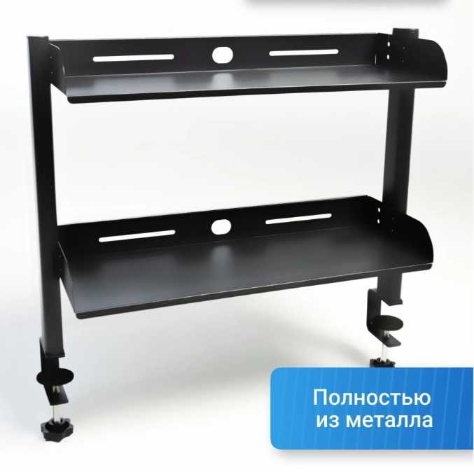 | 72.1 | 0.4 | 双层桌夹置物架 | 金属
 |  | CZ3187-0616-23-12 |  | 6
 |  | CZ3187-0616-23-13 |  | 6
 |  | CZ3187-0616-23-14 |  | 6
 |  | CZ3187-0616-23-15 |  | 6
 |  | CZ3187-0616-23-16 |  | 6
 |  | CZ3187-0616-23-17 |  | 6
2 | 28374-Y07U0009-B03 三层桌夹置物架 申购：PR2606160168 | CZ3187-0616-23-18 |  | 6 | 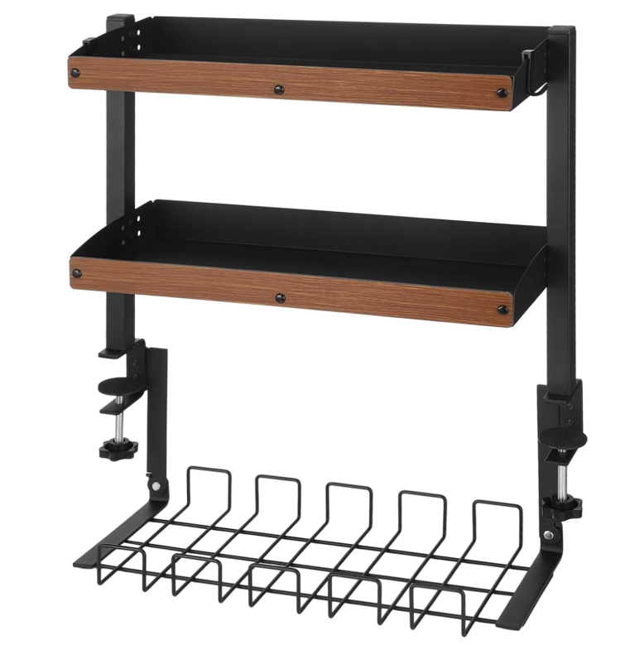 | 79.8 | 0.34 | 三层桌夹置物架 | 金属
 |  | CZ3187-0616-23-19 |  | 6
 |  | CZ3187-0616-23-20 |  | 6
 |  | CZ3187-0616-23-21 |  | 6
 |  | CZ3187-0616-23-22 |  | 6
 |  | CZ3187-0616-23-23 |  | 6

 |  |  |  |  |  | 总重量 | 总体积 | 密度
 |  |  |  |  |  | 151.9 | 0.74 | 205.27

